დანართი N1
 |  |  | GWP | RWC | GST | SENG
N | დასახელება | აღწერა | რაოდ (წყვილი/ცალი) | რაოდ (წყვილი/ცალი) | რაოდ (წყვილი/ცალი) | რაოდ (წყვილი/ცალი) | სულ რაოდ | ერთ ფასი ლარი დღგ-ს ჩთ | სულ ფასი ლარი დღგ-ს ჩთ | ბრენდი/მოდელი | მოწოდების ვადა | საორიენტაციო ფოტომასალა
1 | სპეც ფეხსაცმელი / Protective shoes | EN ISO 20345 ან ANSI Z41-1; დაცვის ხარისხი S3. მაღალყელიანი სპეცფეხსაცმელი. ზედაპირი - წყალმედეგი ნატურალური ტყავი, რკინის დამცავი ცხვირით და რკინის დამცავი საქუსარით. რკინით დაცული ფრაგმენტები - რბილი, გასქელებული. ენა - წყალგამძელ ტყავი; სარჩული - არამოქსოვილი, სუნთქვადი. ძირი - ორმაგი პოლიურეთანი გახვრეტის საწინააღმდეგო ფრაგმენტით (მაგ. მეტალის), მოცურების საწინააღმდეგო, ზეთის, ბენზინის და ქიმიური გამძლე, ანტისტატიკური. ქუსლი - ამორტიზებული. ფეხსაცმელი თასმებზე; | 2135 | 190 | 47 | 6 | 2378 |  | - |  |  | 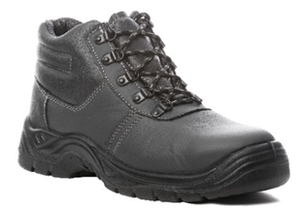
2 | რეზინის ჩექმა დაბალყელიანი / Boots | EN ISO 20345 ან ANSI Z41-1; დაცვის ხარისხი S5. მაღალყელიანი რეზინის ჩექმა (ბოტი). ზედაპირი - წყალმედეგი, რკინის დამცავი ცხვირით და რკინის დამცავი საქუსარით. რკინით დაცული ფრაგმენტები - რბილი, გასქელებული. სარჩული - არამოქსოვილი, სუნთქვადი. ძირი - ანტი პორფირაციული, გახვრეტის საწინააღმდეგო ფრაგმენტით (მაგ. მეტალის), მოცურების საწინააღმდეგო, ზეთის, ბენზინის და ქიმიური გამძლე. ქუსლი - ამორტიზებული (ენერგიის მშთანთქმელი). | 1309 | 53 | 47 | 6 | 1415 |  | - |  |  | 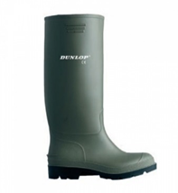
3 | რეზინის ჩექმა მაღალყელიანი / Safety chest wader | PVC-პოლიურეთანის ნაზავისაგან დამზადებული, ჩამოსხმული რეზინის ბოტი-კომბინიზონი მკერდამდე სიმაღლით, რეგულირებადი სამხრეებით.100% წყალგაუმტარი. გლეჯამედეგია და არ სკდება სიცივეში. არ აქვს ნაკერები.მყარი მიმაგრებით, სქელი რეზინით, მიმაგრებული დამცავ ფეხსაცმელთან ცხვირის დაცვით. | 831 | 52 | 24 | 2 | 909 |  | -
4 | წყალგაუმტარი კომბინეზონი / Waterproof coverall | PVC-პოლიურეთანის ნაზავისაგან დამზადებული, ჩამოსხმული რეზინის ბოტი სრული კომბინიზონით, კაპიუშონით. იკვრება წინიდან წყალგაუმტარი სარქველით დაფარული ელვა შესაკრავით.100% წყალგაუმტარი. გლეჯამედეგია და არ სკდება სიცივეში. არ აქვს ნაკერები.მყარი მიმაგრებით, სქელი რეზინით, მიმაგრებული დამცავ ფეხსაცმელთან ცხვირის დაცვით. | 682 | 51 | 12 | 2 | 747 |  | -
5 | წაღები ლითონის ცხვირით - Welding shoes | შემდუღებლის სპეცფეხსაცმელი - ცეცხლგამძლე, მაღალყელიანი, თასმების გარეშე, დათბილვის გარეშე. EN ISO 20345 ან ANSI Z41-1; დაცვის ხარისხი S3. ზედაპირი - წყალმედეგი ნატურალური ტყავი, რკინის დამცავი ცხვირით და რკინის დამცავი საქუსარით. რკინით დაცული ფრაგმენტები - რბილი, გასქელებული. ძირი - ორმაგი პოლიურეთანი გახვრეტის საწინააღმდეგო ფრაგმენტით (მაგ. მეტალის), მოცურების საწინააღმდეგო, ზეთის, ბენზინის და ქიმიური გამძლე, ანტისტატიკური. ქუსლი - ამორტიზებული. | 57 | 5 | 1 |  | 63 |  | - |  |  | 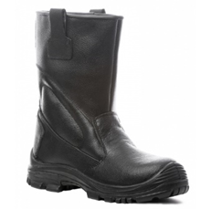
 | სულ ფასი ლარი დღგ-ს ჩთ |  |  |  |  |  |  |  | -

